合同总额分析
合同总额可分析相关数据有合同总额，预计合同金额（从销售立项表中取数）
可分析相关维度有年份，大数据二级立项（可能），可进行同期合同金额比较，必须分析项为部门

 | 2019年合同总额 | 2018年合同总额 |  | 2019年合同总额 | 合同总额 | 剩余预计合同总额 | 年度 | 合同总额 | 合同总额区间 | 合同数量 | 合同总额
1部门 | 135 | 127 | 1大数据 | 186 | 340 | 637 | 2010 | 215 | 0~20 | 75 | 153
2部门 | 205 | 141 | 2大数据 | 59 |  |  | 2011 | 226 | 20~50 | 182 | 192
3部门 | 70 | 113 | 3大数据 | 53 |  |  | 2012 | 215 | 50~100 | 160 | 194
4部门 | 154 | 155 | 4大数据 | 115 |  |  | 2013 | 232 | 100~500 | 137 | 64
5部门 | 205 | 107 | 5大数据 | 141 |  |  | 2014 | 116 | 500~1000 | 170 | 104
6部门 | 60 | 101 | 6大数据 | 170 |  |  | 2015 | 371 | 1000+ | 62 | 111
7部门 | 87 | 152 | 7大数据 | 103 |  |  | 2016 | 334
8部门 | 158 | 186 | 8大数据 | 135 |  |  | 2017 | 125
9部门 | 165 | 117 | 9大数据 | 123 |  |  | 2018 | 344
10部门 | 172 | 125 | 10大数据 | 123 |  |  | 2019 | 333
 | 1411 | 1324 | 11大数据

部门合同总额对比
同期合同总额对比
2019年合同总额 | 1411
2018年合同总额 | 1324
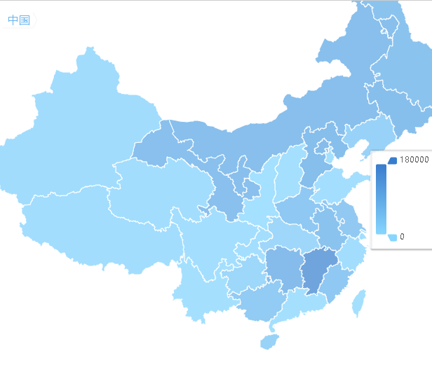

地区合同金额对比

合同金额区间数量

合同总额年度变化

修改提要:
由于大项目二级立项及部门会发生变动，且较为频繁，故去除在该项的同比分析
去除合同总额分析，合同预计总额与合同总额无明显联系，且占用页面资源
增加地图模块，展示各地区合同详情
合同总额需增加合同金额区间的分类 （0~20，20~50，50~100，100~500，500~1000，1000+） 分析区间的合同数量，合同金额，合同数占比

合同总额的区间对比没有实际意义，去除
合同总额区间对比

业绩总额分析
业绩分析可分析相关数据为业绩总额及业绩目标
业绩分析可分析相关维度有季度，年度，部门，同期值，(大项目二级立项)

 | 目标 | 实际 | 2018年同期 | 当季度预计剩余完成数 |  |  | 业绩总额 | 业绩目标 | 完成率 |  | 2019 | 2018
一季度 | 102 | 98 | 78 | 203 | A事业部 | 1部门 | 151 | 78 | 1.9358974359 | 实际 | 88 | 59
二季度 | 167 | 170 | 146 | 60.9 | B事业部 | 2部门 | 107 | 60 | 1.7833333333 | 目标 | 187 | 172
三季度 | 57 | 94 | 178 | 12.18 | C事业部 | 3部门 | 83 | 197 | 0.42131979695
四季度 | 206 | 164 | 151 | 6.09 |  | 4部门 | 131 | 140 | 0.93571428571 |  | 业绩总额
 | 532 | 526 |  |  |  | 5部门 | 117 | 115 | 1.0173913043 | 2010 | 117
 |  |  |  |  |  | 6部门 | 119 | 72 | 1.6527777778 | 2011 | 147
 |  |  |  |  |  | 7部门 | 194 | 107 | 1.8130841121 | 2012 | 282
 |  |  |  |  |  | 8部门 | 117 | 175 | 0.66857142857 | 2013 | 162
 |  |  |  |  |  | 9部门 | 113 | 106 | 1.0660377358 | 2014 | 294
 |  |  |  |  |  | 10部门 | 61 | 193 | 0.31606217617 | 2015 | 157
 |  |  |  |  |  |  |  |  |  | 2016 | 337
 |  |  |  |  |  |  |  |  |  | 2017 | 255
 |  |  |  |  |  |  |  |  |  | 2018 | 158
注：仪表盘展示各季度业绩完成情况，当季度预计剩余完成数为漏斗图，从上至下显示商机到实际预计完成值 |  |  |  |  |  |  |  |  |  | 2019 | 141
一季度完成情况
二季度完成情况
 | 二季度
目标 | 119
实际 | 167
 | 170
三季度完成情况
 | 三季度
目标 | 57
实际 | 94
四季度完成情况
 | 四季度
目标 | 206
实际 | 164

业绩总额同期比
当季度剩余数预计完成数
当季度预计完成数
业绩总额季度同期比较

当季未签预计完成额

概率合同额

业绩总额年度变化情况

部门业绩总额完成情况

修改提要
部门数据较多，如可能展现方式变化为其他方式
同合同总额展示各年度目标实际值
当季度剩余预计完成数展示当季度预计完成数，当季的未签预计合同额，概率合同额
部门数据较多，如可能展现方式变化为其他方式

注:二次修改
将当季度预计完成数去除，替换成商机，商机从商机拓展立项表中取。
注：商机拓展立项中没有商机金额

回款分析
回款分析可分析相关数据为回款总额及回款目标
回款分析可分析相关维度有季度，年度，部门，同期值，(大项目二级立项)

 | 目标 | 实际 | 2018年同期 | 当季度预计剩余完成数 |  |  | 回款总额 | 回款目标 | 完成率 |  | 2019 | 2018
一季度 | 58 | 72 | 70 | 59 | A事业部 | 1部门 | 86 | 57 | 1.5087719298 | 实际 | 114 | 82
二季度 | 140 | 80 | 194 | 17.7 | B事业部 | 2部门 | 70 | 180 | 0.38888888889 | 目标 | 73 | 80
三季度 | 81 | 95 | 204 | 3.54 | C事业部 | 3部门 | 189 | 114 | 1.6578947368
四季度 | 182 | 136 | 123 | 1.77 |  | 4部门 | 150 | 123 | 1.2195121951 |  | 回款总额
 | 461 | 383 |  |  |  | 5部门 | 111 | 114 | 0.97368421053 | 2010 | 197
 |  |  |  |  |  | 6部门 | 68 | 164 | 0.41463414634 | 2011 | 320
 |  |  |  |  |  | 7部门 | 168 | 159 | 1.0566037736 | 2012 | 310
当季度存量，当季度逾期存量 |  |  |  |  |  | 8部门 | 108 | 159 | 0.67924528302 | 2013 | 225
107 | 85 |  |  |  |  | 9部门 | 147 | 82 | 1.7926829268 | 2014 | 275
 |  |  |  |  |  | 10部门 | 103 | 136 | 0.75735294118 | 2015 | 376
 |  |  |  |  |  |  |  |  |  | 2016 | 131
 |  |  |  |  |  |  |  |  |  | 2017 | 379
 |  |  |  |  |  |  |  |  |  | 2018 | 377
注：仪表盘展示各季度回款完成情况，当季度预计剩余完成数为漏斗图，从上至下显示商机到实际预计完成值 |  |  |  |  |  |  |  |  |  | 2019 | 372
一季度完成情况
二季度完成情况
 | 二季度
目标 | 68
实际 | 140
 | 80
三季度完成情况
 | 三季度
目标 | 81
实际 | 95
四季度完成情况
 | 四季度
目标 | 182
实际 | 136

当前存量分析
回款总额
回款同期比
当季度剩余数预计完成数
回款总额季度同期比较

回款总额年度变化情况

回款完成情况

修改提要
回款总体同回款，在当季度预计回款部分展示季度总回款，当季度存量，当季度逾期存量

修改2
漏斗图去掉，回款情况拿到当季度存量及当季度逾期存量。

